20161121
康翔:
 | 1.T2Plus: 修改 a.App取消WDR設定選項. b. 目錄使用比例.

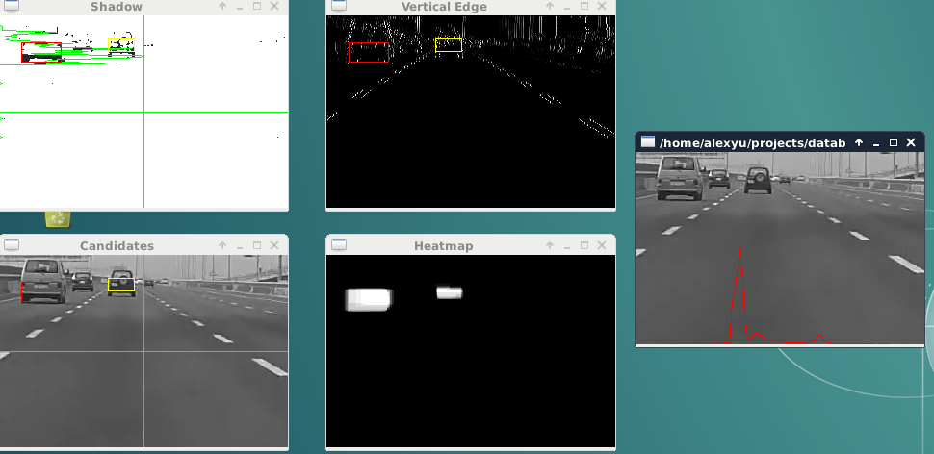
FCWS | 1. 利用 shadow & vertical edges, 框出candidates.(drop不符合條件的candidates)
 | 2. Heatmap: 對candidate所在位置持續加分,不屬於任何candidate則持續減分. 愈白的部份表示candidate在過去時間內出現的次數愈高,得到更穩定的candidate.

 | b. fail:

